PSMA-PET検査(自費診療)診療情報提供書
発行年月日 |  |  |  | 2026-02-06 |  |  |  |  |  |  |  |  |  |  |  |  |  |  |  | 湘南鎌倉総合病院へのFAX用
PSMA PET-CT(自費)紹介検査依頼書兼診療情報提供書

検査予約➡ |  |  |  |  | 0467-46-9921 |  |  |  |  |  |  |  |  |  |  |  | お申し込みは検査日の前営業日15時
FAX➡ |  |  |  |  | 0467-46-9912 |  |  |  |  |  |  |  |  |  |  |  | までにお願いいたします。

湘南鎌倉総合病院病院 |  |  |  |  |  |  |  |  |  |  |  |  | 紹介元医療機関
 |  |  |  |  |  |  |  |  |  |  |  |  |  | 所在地
先端医療センター（核医学） |  |  |  |  |  |  |  |  |  |  |  |  |  | 電話番号
 |  |  |  |  |  |  |  |  |  |  |  |  |  | 診療科
川本 雅美 先生 |  |  |  |  |  |  |  |  |  |  |  |  |  | 医師名

依頼内容 |  |  |  |  |  | PSMA PET-CT(自費)

検査日時 |  |  |  |  |  |  |  |  |  |  | 年 |  |  |  |  | 月 |  | 日 |  |  |  | 時 |  |  | 分

フリガナ |  |  |  |  |  |  |  |  |  |  |  |  |  |  | 電話番号 |  | 自宅
受診者さま氏名 |  |  |  |  |  |  |  |  |  |  |  |  |  |  |  |  | 携帯
 |  |  |  |  |  |  |  |  |  |  |  |  |  |  | 生年月日 |  |  |  |  |  |  |  |  | 性別
住所
臨床経過

・上記の臨床経過/既往歴記載欄に記載困難な場合は、貴院で使用の診療情報提供書を添付していただいて構いません。

・診断精度向上のために必ず詳細な臨床経過の記入と過去画像のコピーを受診者さまへお渡し頂き、当日持参いただくようお願い申し上げます。

下記が該当しているか確認し☑をお願い致します。

① |  | 自費検査で同意の取得をしている。使用物品の価格変動の関係で予告なく料金を変更することがございます。料金はホームページをご確認ください。

 | 診療用放射線安全利用に関するガイドラインにおいて、以下について受診者さまへご説明し、ご理解を得ることが必要とされています。主治医の先生からご説明をお願いいたします。 ☑ PSMA PET-CT検査１回当たりの被ばく量は約8.4mSv(ミリシーベルト)になります。ただし体重により被ばく量はことなります。 ☑ 放射線被ばくによる不利益に比べ、検査を行う事により得られる利益が上回る場合に、当該放射線診療を実施します。 ☑ 湘南鎌倉総合病院では、医療被ばく低減のため、関係学会等の策定したガイドライン等を活用して線量を評価し、診療目的や画質等に関しても十分に考慮した上で、最適化を定期的に行っています。

 | 検査不可 |  |  |  |  |  |  |  |  |  |  |  |  |  |  |  |  |  |  |  | 作成修正年月日 |  |  | 2025-03-01
発行年月日 |  |  |  | 2026-02-06 |  |  |  |  |  |  |  |  |  |  |  |  |  |  |  |  |  |  | 医療機関提出用
同 意 書

 |  | この同意書は、受診者さまに説明された重要な医学的情報を文書として確認するために作成されています。受診者さまが、十分な情報が提供されたのちに、提案された手術・手技・検査に同意するか、または留保することができることを目的としています。この同意書は、一旦同意された後でもいつでも撤回することができます。同意を撤回されても不利な扱いを受けたりすることはありません。

 | 1 | 状態または診断名 |  |  |  |  |  |  | 前立腺がん

 | 2 | 医療行為名 |  |  |  |  |  |  | PSMA-PET検査

 | 3 | 提案された手術・手技の危険性と利点：
 |  |  | A. | 私は、提案された医療行為に利点があっても、医療行為には危険を伴うことを理解しました。これらの危険には、アレルギー反応、出血、血栓、神経損傷、感染症、薬剤の副作用、失明、さらには身体機能障害や生命の危険が含まれています。

 |  |  | B. | 私は、提案された医療行為に関する危険性と、それ以外の危険性があることを理解しました。

 | 4 | 合併症、不測の状況、結果：
 |  |  | 私は医療行為には、予期しないリスクや合併症が発生する可能性があることを承知します。また、私は提案された医療行為の施行中に、不測の状況が起きた場合には、緊急の手術・手技を行う必要が生じる可能性があることを理解し、そのような緊急の場合、私はそのような手術や手技が実行されることを了解します。更に、私は、そのような緊急の手術や手技の結果には、いかなる保証もされていないことを認めます。

 | 5 | 承認：ほかに取りうる方法 |  |  |  |  |  |  |  |  | （ | 従来の通り、CT、MRI、骨シンチグラフィーなどの画像検査で転移の有無を診断します。 |  |  |  |  |  |  |  |  |  |  |  |  |  | )
 |  |  | 提案された医療行為手順の想定される利点と危険、成功の可能性、他に取りうる方法、治療しなかった場合に予想される結果の説明を受けました。私はこの同意書の内容と、説明された内容を理解し、質問する機会を与えられ、納得し、手術・手技・検査を受けることを承認します。

 | 6 | 手術・手技と治療への同意：
 |  |  | 検査説明書および同意書を読み医師と相談したうえで、以下のことを認め署名します。 私は自らの意志で上記の医療行為の施行を、担当する病院職員、その他の訓練を受けた職員に許可します。

 | 上記の内容について説明いたしました。

 |  | 説明した日 |  |  | 年 月 日 時 分

 |  | 主治医氏名(自署)

 |  | 院内担当医師名(自署)

 | このたび上記の医療行為を受けるにあたり、主治医師から医療行為の必要性とその方法、起こりうる合併症と危険性について十分な説明を受け理解しましたので、上記の医療行為を受けることを同意します。 なお、実施中に緊急の対応を行う必要が生じた場合には、適宜その対応を受けることについても了承します。

 |  | 同意した日 |  |  | 年 月 日 時 分

 |  | 受診者さま氏名

 |  | 保護者または代諾者氏名 |  |  |  |  |  |  |  |  |  |  |  |  |  |  |  | 受診者さまとの続柄

 |  | 住所
 | 受診者さま氏名の欄はご本人で記入をお願い致します。ただし、未成年者または本人が署名できないときは、保護者または代諾者の方が記入をお願い致します。保護者または代諾者住所は受診者さまと同一住所でない場合はご記入ください。

 |  |  |  |  |  |  |  |  |  |  |  |  |  |  |  |  |  |  |  |  | 作成修正年月日 |  |  | 2025-03-01
発行年月日 |  |  |  | 2026-02-06 |  |  |  |  |  |  |  |  |  |  |  |  |  |  |  |  |  |  | 医療機関提出用

医学研究のための診療情報利用同意書

 |  | 湘南鎌倉総合病院は、予防医学から救急診療、専門的診療まで幅広い診療を行っています。その一方、先進的な診断法や治療法、未解明な病態の解明に関する医学研究（学会発表や論文発表など）などの学術活動も行っています。 そのため、診療情報（カルテの記録、X線やCT MRIなどの診断画像、病変部写真などの画像、手術中や侵襲的治療中のビデオ動画、検査結果など）を医学研究のために使用することに、ご協力をお願いします。 診療情報を利用するときは匿名化し、個人が特定されないように国の指針に従って厳重に管理します。 ご協力されるかどうかは受診者さまの自由意志であり、ご協力を頂けなくても診療上の不利益を受けることはありません。また、いったん協力に同意された後でも、同意を撤回することができます。（後日撤回される場合は、総合受付へお申し出ていただき、この文書の撤回しますに○を付けて、提出をお願いします。） 湘南鎌倉総合病院 病院長

 |  | 私は、湘南鎌倉総合病院での私の診療情報が、個人が特定されず、不利益を受けない形で将来の医学医療の発展のための医学研究（学会発表や論文発表など）に利用されることに １ 同意します。 ２ 同意しません。 ３ 一旦同意しましたが、撤回します。 （いずれかの番号を◯で囲んでください。）

 |  | 同意した日 |  |  | 年 月 日 時 分

 |  | 受診者さま氏名

 |  | 保護者または代諾者氏名 |  |  |  |  |  |  |  |  |  |  |  |  |  |  |  | 受診者さまとの続柄

 |  | 住所

 | 受診者さま氏名の欄はご本人で記入をお願い致します。ただし、未成年者または本人が署名できないときは、保護者または代諾者の方が記入をお願い致します。保護者または代諾者住所は受診者さまと同一住所でない場合はご記入ください。

 |  |  |  |  |  |  |  |  |  |  |  |  |  |  |  |  |  |  |  |  | 作成修正年月日 |  |  | 2025-03-01
発行年月日 |  |  |  | 2026-02-06 |  |  |  |  |  |  |  |  |  |  |  |  |  |  |  |  |  |  | 受診者さま控え
同 意 書

 |  | この同意書は、受診者さまに説明された重要な医学的情報を文書として確認するために作成されています。受診者さまが、十分な情報が提供されたのちに、提案された手術・手技・検査に同意するか、または留保することができることを目的としています。この同意書は、一旦同意された後でもいつでも撤回することができます。同意を撤回されても不利な扱いを受けたりすることはありません。

 | 1 | 状態または診断名 |  |  |  |  |  |  | 前立腺がん

 | 2 | 医療行為名 |  |  |  |  |  |  | PSMA-PET検査

 | 3 | 提案された手術・手技の危険性と利点：
 |  |  | A. | 私は、提案された医療行為に利点があっても、医療行為には危険を伴うことを理解しました。これらの危険には、アレルギー反応、出血、血栓、神経損傷、感染症、薬剤の副作用、失明、さらには身体機能障害や生命の危険が含まれています。

 |  |  | B. | 私は、提案された医療行為に関する危険性と、それ以外の危険性があることを理解しました。

 | 4 | 合併症、不測の状況、結果：
 |  |  | 私は医療行為には、予期しないリスクや合併症が発生する可能性があることを承知します。また、私は提案された医療行為の施行中に、不測の状況が起きた場合には、緊急の手術・手技を行う必要が生じる可能性があることを理解し、そのような緊急の場合、私はそのような手術や手技が実行されることを了解します。更に、私は、そのような緊急の手術や手技の結果には、いかなる保証もされていないことを認めます。

 | 5 | 承認：ほかに取りうる方法 |  |  |  |  |  |  |  |  | （ | 従来の通り、CT、MRI、骨シンチグラフィーなどの画像検査で転移の有無を診断します。 |  |  |  |  |  |  |  |  |  |  |  |  |  | )
 |  |  | 提案された医療行為手順の想定される利点と危険、成功の可能性、他に取りうる方法、治療しなかった場合に予想される結果の説明を受けました。私はこの同意書の内容と、説明された内容を理解し、質問する機会を与えられ、納得し、手術・手技・検査を受けることを承認します。

 | 6 | 手術・手技と治療への同意：
 |  |  | 検査説明書および同意書を読み医師と相談したうえで、以下のことを認め署名します。 私は自らの意志で上記の医療行為の施行を、担当する病院職員、その他の訓練を受けた職員に許可します。

 | 上記の内容について説明いたしました。

 |  | 説明した日 |  |  | 年 月 日 時 分

 |  | 主治医氏名(自署)

 |  | 院内担当医師名(自署)

 | このたび上記の医療行為を受けるにあたり、主治医師から医療行為の必要性とその方法、起こりうる合併症と危険性について十分な説明を受け理解しましたので、上記の医療行為を受けることを同意します。 なお、実施中に緊急の対応を行う必要が生じた場合には、適宜その対応を受けることについても了承します。

 |  | 同意した日 |  |  | 年 月 日 時 分

 |  | 受診者さま氏名

 |  | 保護者または代諾者氏名 |  |  |  |  |  |  |  |  |  |  |  |  |  |  |  | 受診者さまとの続柄

 |  | 住所

 | 受診者さま氏名の欄はご本人で記入をお願い致します。ただし、未成年者または本人が署名できないときは、保護者または代諾者の方が記入をお願い致します。保護者または代諾者住所は受診者さまと同一住所でない場合はご記入ください。

 |  |  |  |  |  |  |  |  |  |  |  |  |  |  |  |  |  |  |  |  | 作成修正年月日 |  |  | 2025-03-01
発行年月日 |  |  |  | 2026-02-06 |  |  |  |  |  |  |  |  |  |  |  |  |  |  |  |  |  |  | 受診者さま控え
 |  | PSMA PET-CT検査 予約票

検査予約日時は |  |  |  |  |  |  |  |  |  |  |  |  |  |  | 年 |  |  |  | 月 |  |  |  | 日

 |  | 時 |  |  |  |  | 分 |  |  | に検査薬投与を行う予約枠です。

検査当日は |  |  |  |  |  |  |  | 時 |  |  |  |  |  | 分 |  | までに当院へお越しください。

 | 来院後、本館１階の①総合案内にて受付後、問診票記入、診察、着替え等がございますので、予約時間40分前までに先端医療センター1階 D14番PET・SPECT検査室受付までお越しください。

 | 〇予約制のため、時間に遅れないようお願い致します。時間に遅れますと、当日検査を行えない場合がございます。 〇装置のトラブルなどで、検査が行えないことや、開始が若干遅れることもありますので、予めご了承ください。 〇検査当日にお持ちいただくものは、 ①検査依頼書兼診療情報提供書 ②同意書 ③保険証・各種医療受給者証 ④過去画像のコピー(DVD/CD-R)となります。

 | 〇予約時間の４時間前より食事をとらないようにお願いします。 〇飲物・お薬の制限は特にありません。 〇薬剤が高額なため、受診者さまの諸事情により予約変更・キャンセルされる場合は検査日の前営業日16時までにご連絡をお願い致します。これ以降のキャンセル変更については 検査費用を全額ご負担いただきます。 また、この検査で使用する 検査薬 は使用可能な期間（時間）が極めて短いため、 検査予定時間に遅れた場合や、体調不良により検査が受けられない場合もキャンセル扱いとなりますのでご注意下さい。 〇検査についてのお問い合わせは、下記の検査室直通電話番号までご連絡をお願い致します。

 | 医療法人徳洲会 湘南鎌倉総合病院 先端医療センター 核医学検査室 〒247-8533 鎌倉市岡本1370-1 代表電話：0467-46-1717 TEL：0467-46-9921（検査室直通） 受付時間：午前8時30分から午後4時30分（日曜・祝日を除く）

 |  |  |  |  |  |  |  |  |  |  |  |  |  |  |  |  |  |  |  |  | 作成修正年月日 |  |  | 2025-03-01
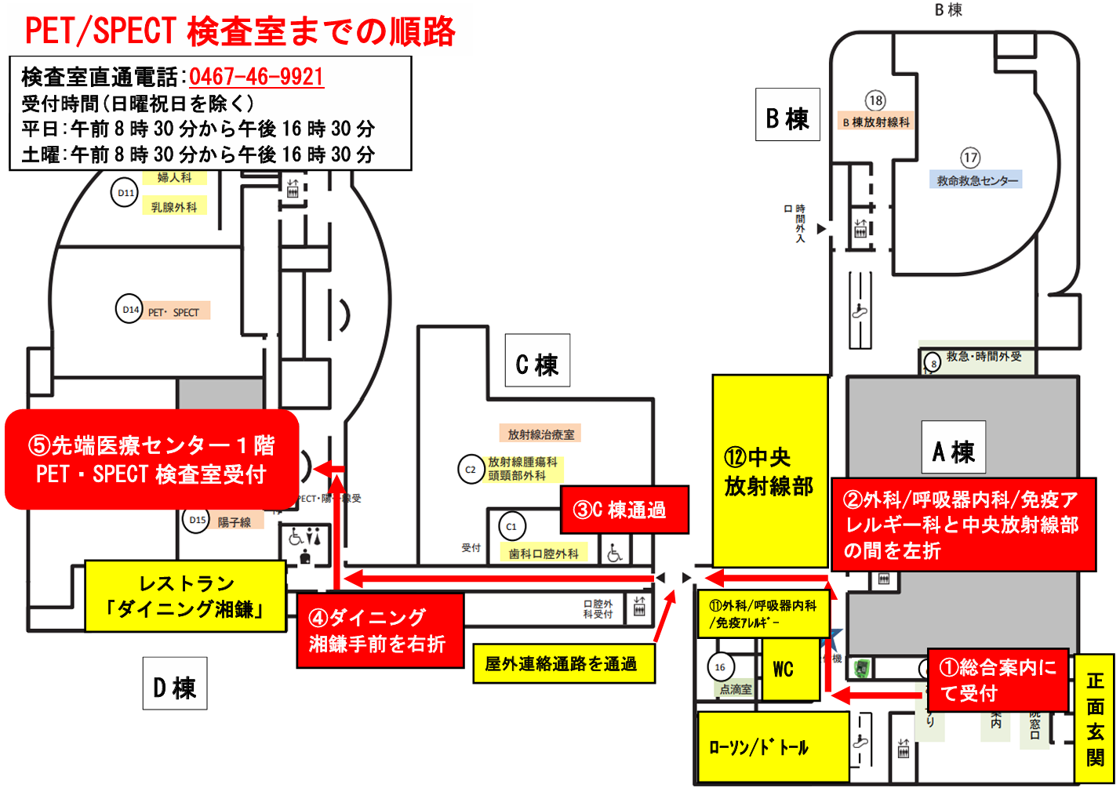

◆お車でお越しの方へ（アクセスマップ）

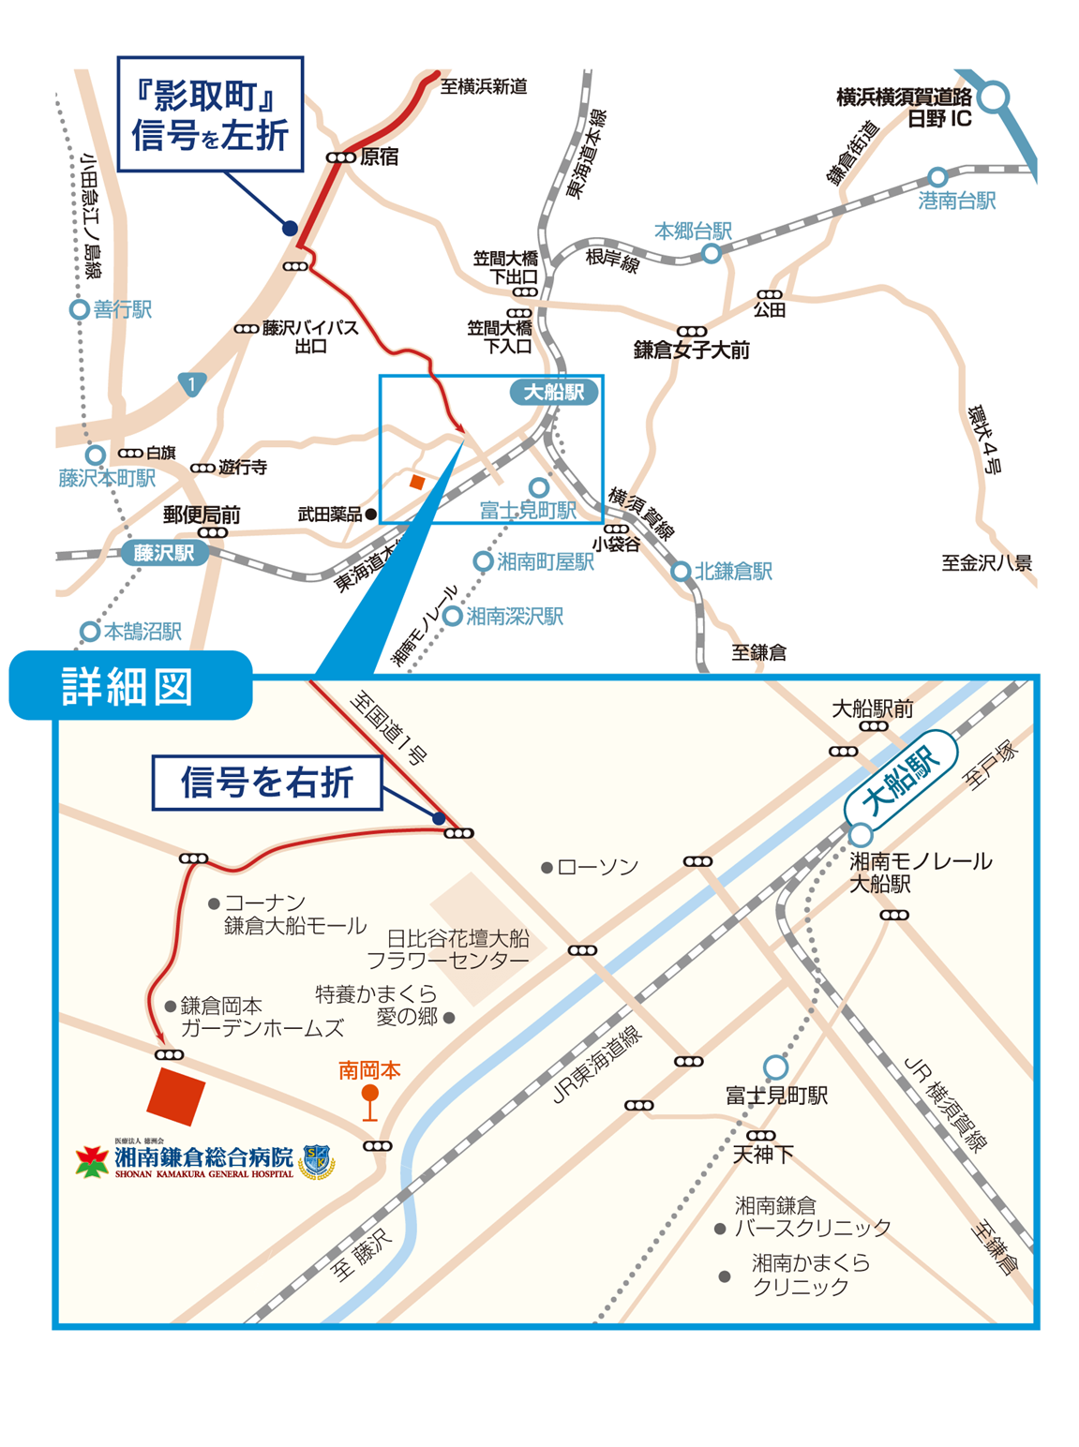

◆駐車場のご案内
病院正面玄関の左横に駐車場入り口（鎌倉口）がございます。

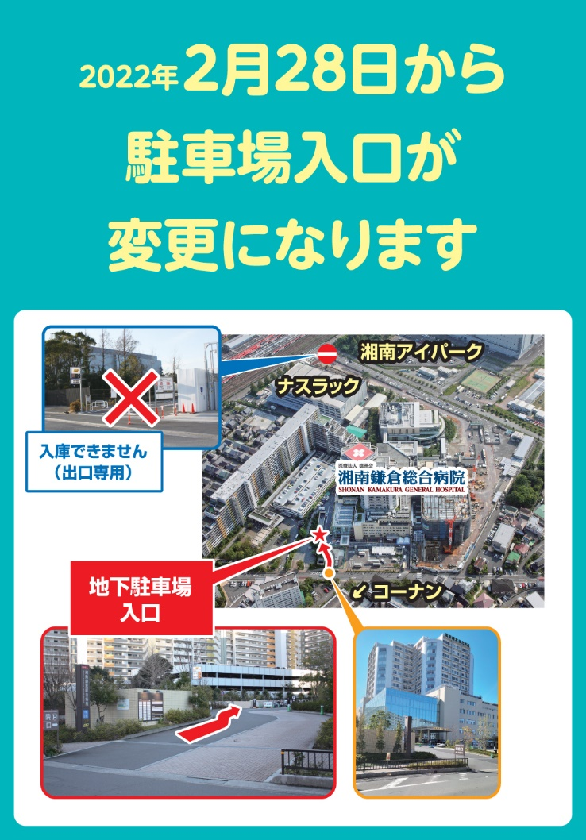

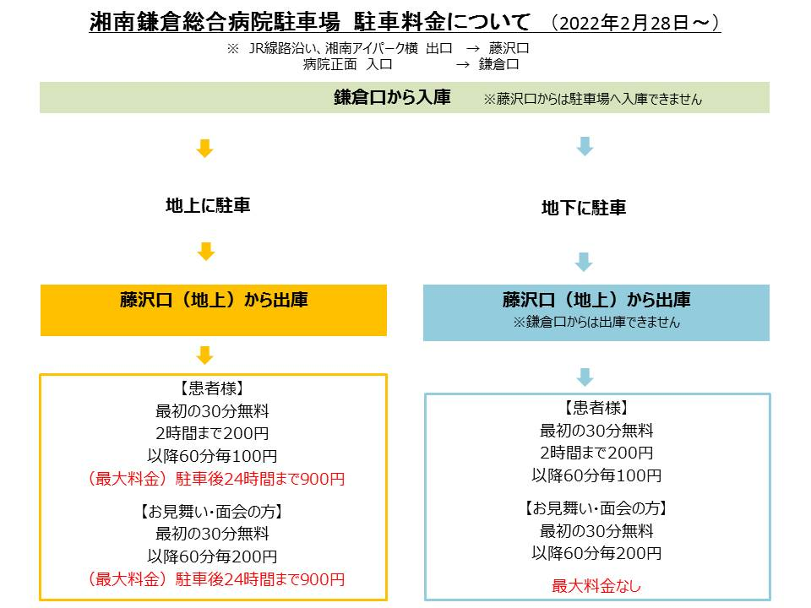

◆ホームページのご案内

シャトルバスの時刻表など変更する場合がございます。
最新情報は当院ホームページよりご確認ください。

病院ホームページ
アクセス・MAP

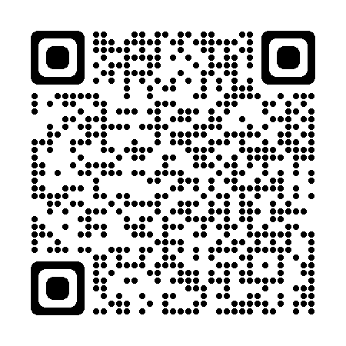
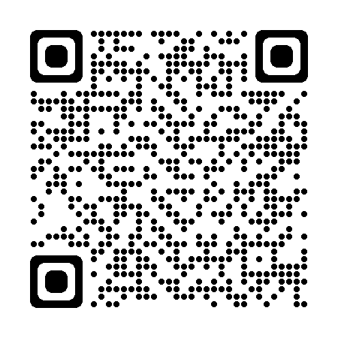

路線バス
江ノ電バス

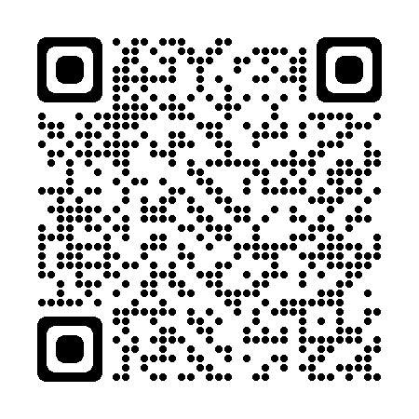
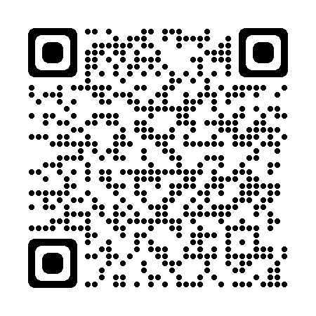

予約のキャンセル、変更、予約時間への遅延について必ず下記までご連絡いただきますようお願い申し上げます。

湘南鎌倉総合病院 PET/SPECT検査室直通：0467-46-9921

発行年月日 |  |  |  | 2026-02-06 |  |  |  |  |  |  |  |  |  |  |  |  |  |  |  |  |  |  | 受診者さま控え
PSMA PET-CT検査についての説明書

 | 1 | 状態または診断名 |  |  |  |  |  | 前立腺がん

 | 2 | 医療行為名 |  |  |  | PSMA-PET検査
 |  |  | 前立腺がんの治療において、CT、MRI、骨シンチグラフィーなどの画像検査で転移の有無を診断し、治療法を決めます。前立腺特異的膜抗原(PSMA)は、前立腺がんに多く発現する物質です。PSMA PET検査は、体内におけるPSMAの範囲を画像化します。従来のCT、MRI、骨シンチなどに加え、PSMA PET-CT検査を追加することより、より正確な病変の範囲を知ることができ、より適切な治療につながります。この検査では、病理を画像化する「PET検査（核医学検査）」と形状を診る「CT検査」を同時に行います。

 |  |  | 利点；より正確な病変の範囲を知ることができ、より適切な治療につながります。
 |  |  | 欠点；被ばくがあること、下記6に示す合併症があること、全額自費負担であることです。

 | 3 | 他に取りうる方法
 |  |  | 従来の通り、CT、MRI、骨シンチグラフィーなどの画像検査で転移の有無を診断します。

 | 4 | 成功の可能性
 |  |  | 治療前の場合、92％以上の精度(accuracy)で転移の有無の診断が可能です。

 | 5 | 起こり得る合併症とその対処法
 |  |  | 口内乾燥、疲労、悪寒、悪心(吐き気)、嘔吐、下痢、便秘、注射部位の痛み、アナフィラキシー 副作用はきわめて稀（0.1%以下）で、多くは適切な処置により、回復するものです。

 |  |  | 有害反応が起きた場合には最善の処置を行います。処置等は通常の保険診療となります。

 | 6 | 検査しなかった場合の予想
 |  |  | 正確な病態が把握できない可能性があります。

 | 7 | 同意の撤回について
 |  |  | いったん同意された後でも、いつでも撤回することができます。
...

